기본
 |  |  | 정책 |  |  |  | 시뮬레이션: 농사

아이템 (농작물) 기획 |  |  | 메인 타입 | 미들 타입 | 서브 타입 |  | 맵
 |  |  | 장비 | 무기 | 칼 |  | 캐릭터
 |  |  | 장비 | 무기 | 창 |  | NPC
▶ 기본 구조 |  |  | 장비 | 무기 | 활 |  | 아이템
▶ 등급별과 단계별 나눔 |  |  | 장비 | 방어구
▶ 특수재화 아이템과 버프형 아이템 |  |  | 장비 | 장신구
▶ 아이템,재화 소모 수단 |  |  | 재료
 |  |  | 소모품 | 약한 레진
 |  |  | 등등 | 농축 레진

 |  |  | 메인 타입
▶ 기본 구조 |  |  | 골드
 | 예시 |  | 다이아
이름 | 딸기 |  | 경험치
계절 | 봄 |  | 레진
분류 | 채소
등급 | ★ ~ ★★★ |  | 인게임 플레이로 획득한 재화로 NPC를 통해 물건을 구입할 수 있다.
소모 재화 | 일반재화 |  | 재화를 획득할 수 있는 시스템 |  |  | 보상 시스템
구매 가격 | 10 골드 |  |  |  |  | NPC 시스템
판매 가격 | 15 골드 |  |  |  |  | 구매 시스템
성장 기간 | 10일
보존 기간 | 10일
효과 | 체력 + 10

▶ 등급별과 단계별 나눔

▷등급
기본 ★ 등급 시작
이후 특수 비료 첨가에 따라 ★★ 등급 이 중 확률에 따라 ★★★ 등급
> ★★는 기본 가격에 1.3배 ★★★는 기본 가격에 1.6배
> 등급업 확률은 15%
> 등급은 비료를 통한 재화 소모 + 퀘스트로 활용

▷단계
초보구간 작물 - 씨앗 가격이 낮고 성장기간이 짧다, 판매 가격 또한 낮음
중수구간 작물 - 씨앗 가격이 중간 성장기간 보통, 시즌동안 지속적 매출
고수구간 작물 - 씨앗 가격이 높고 성장기간이 길다, 높은 가격으로 판매가능

초보 > 빠른 작물의 성장으로 재화를 날마다 수급하여 농장에 대한 성장을 유치
중수 > 지속적 재화 수급 작물을 만들고 타 컨테츠 유도
고수 > 재화벌이를 위한 고급 작물을 설계

▷ 예시

카드형 |  | 심플 형
카드 형식으로 이미지 배경색상에 등급별 다른색상 |  | 아이콘에 별달기
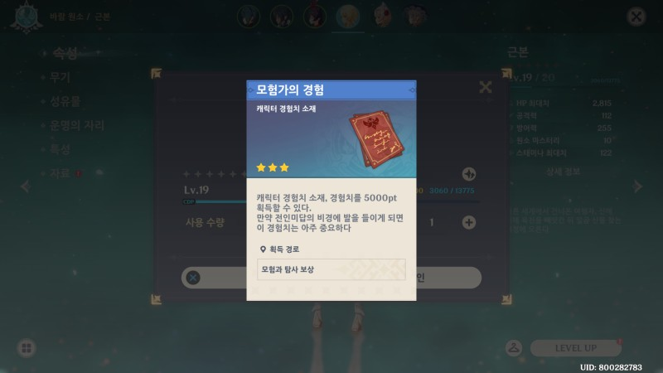
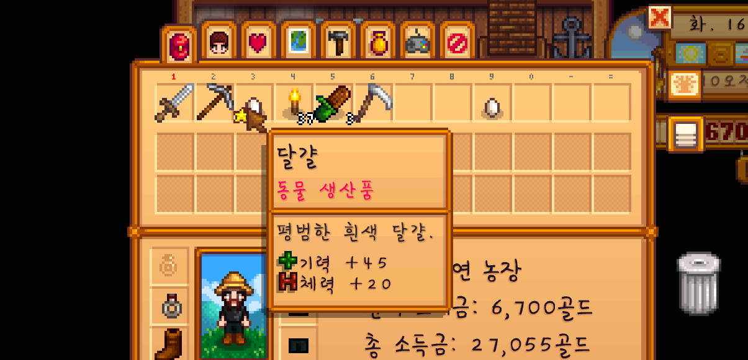

색깔 형
아이템의 ID에 등급별 다른 색상 적용

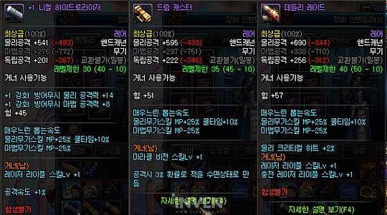

▶ 특수재화 아이템과 버프형 아이템

▷시즌마다 한 개만 키울 수 있는 특수 재화 작물 - 교환시 다이아 획득

▷특정 상황에 필요한 혹은 능력을 높여주는 버프형 아이템

▶ 아이템, 재화 소모 수단

> 씨앗
> 요리를 담을 수 있는 그릇
> 비료 ( 시간 or 칸 )

